상품제안서
팬시 향기 부채 | 상품코드: F26619

 |  |  |  |  |  |  | 02-412-0044 | www.easy1.co.kr
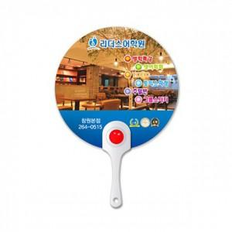

【상세/제작정보】 | 기본수량 미만 인쇄불가

【인쇄/포장옵션】 | UV인쇄(4도) / 포장불가능

【공급단가】 | 수량 | 1,000~ | 2,000~ | 3,000~ | 5,000~ | 10,000~
*VAT별도 | 단가 | 780원 | 760원 | 750원 | 720원 | 690원

【상품 URL】 | http://www.easy1.co.kr/src/goods_detail.php?gdno=26619

